상품제안서
시크론 갤럭시/애플 호환 접이식 3IN1 고속 무선충전기 ENW-T535AG | 상품코드: F31885

 |  |  |  |  |  |  | 02-412-0044 | www.easy1.co.kr
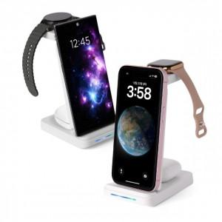

【상세/제작정보】 | 접이식 거치충전기

【인쇄/포장옵션】 | 레이저, 풀칼라 / 포장지포장

【공급단가】 | 수량 | 50~ | 100~ | 500~ | 1,000~ | 2,000~
*VAT별도 | 단가 | 20,450원 | 20,120원 | 19,630원 | 19,140원 | 18,810원

【상품 URL】 | https://dev.easy1.co.kr:443/src/goods_detail.php?gdno=31885

